SM-sarja
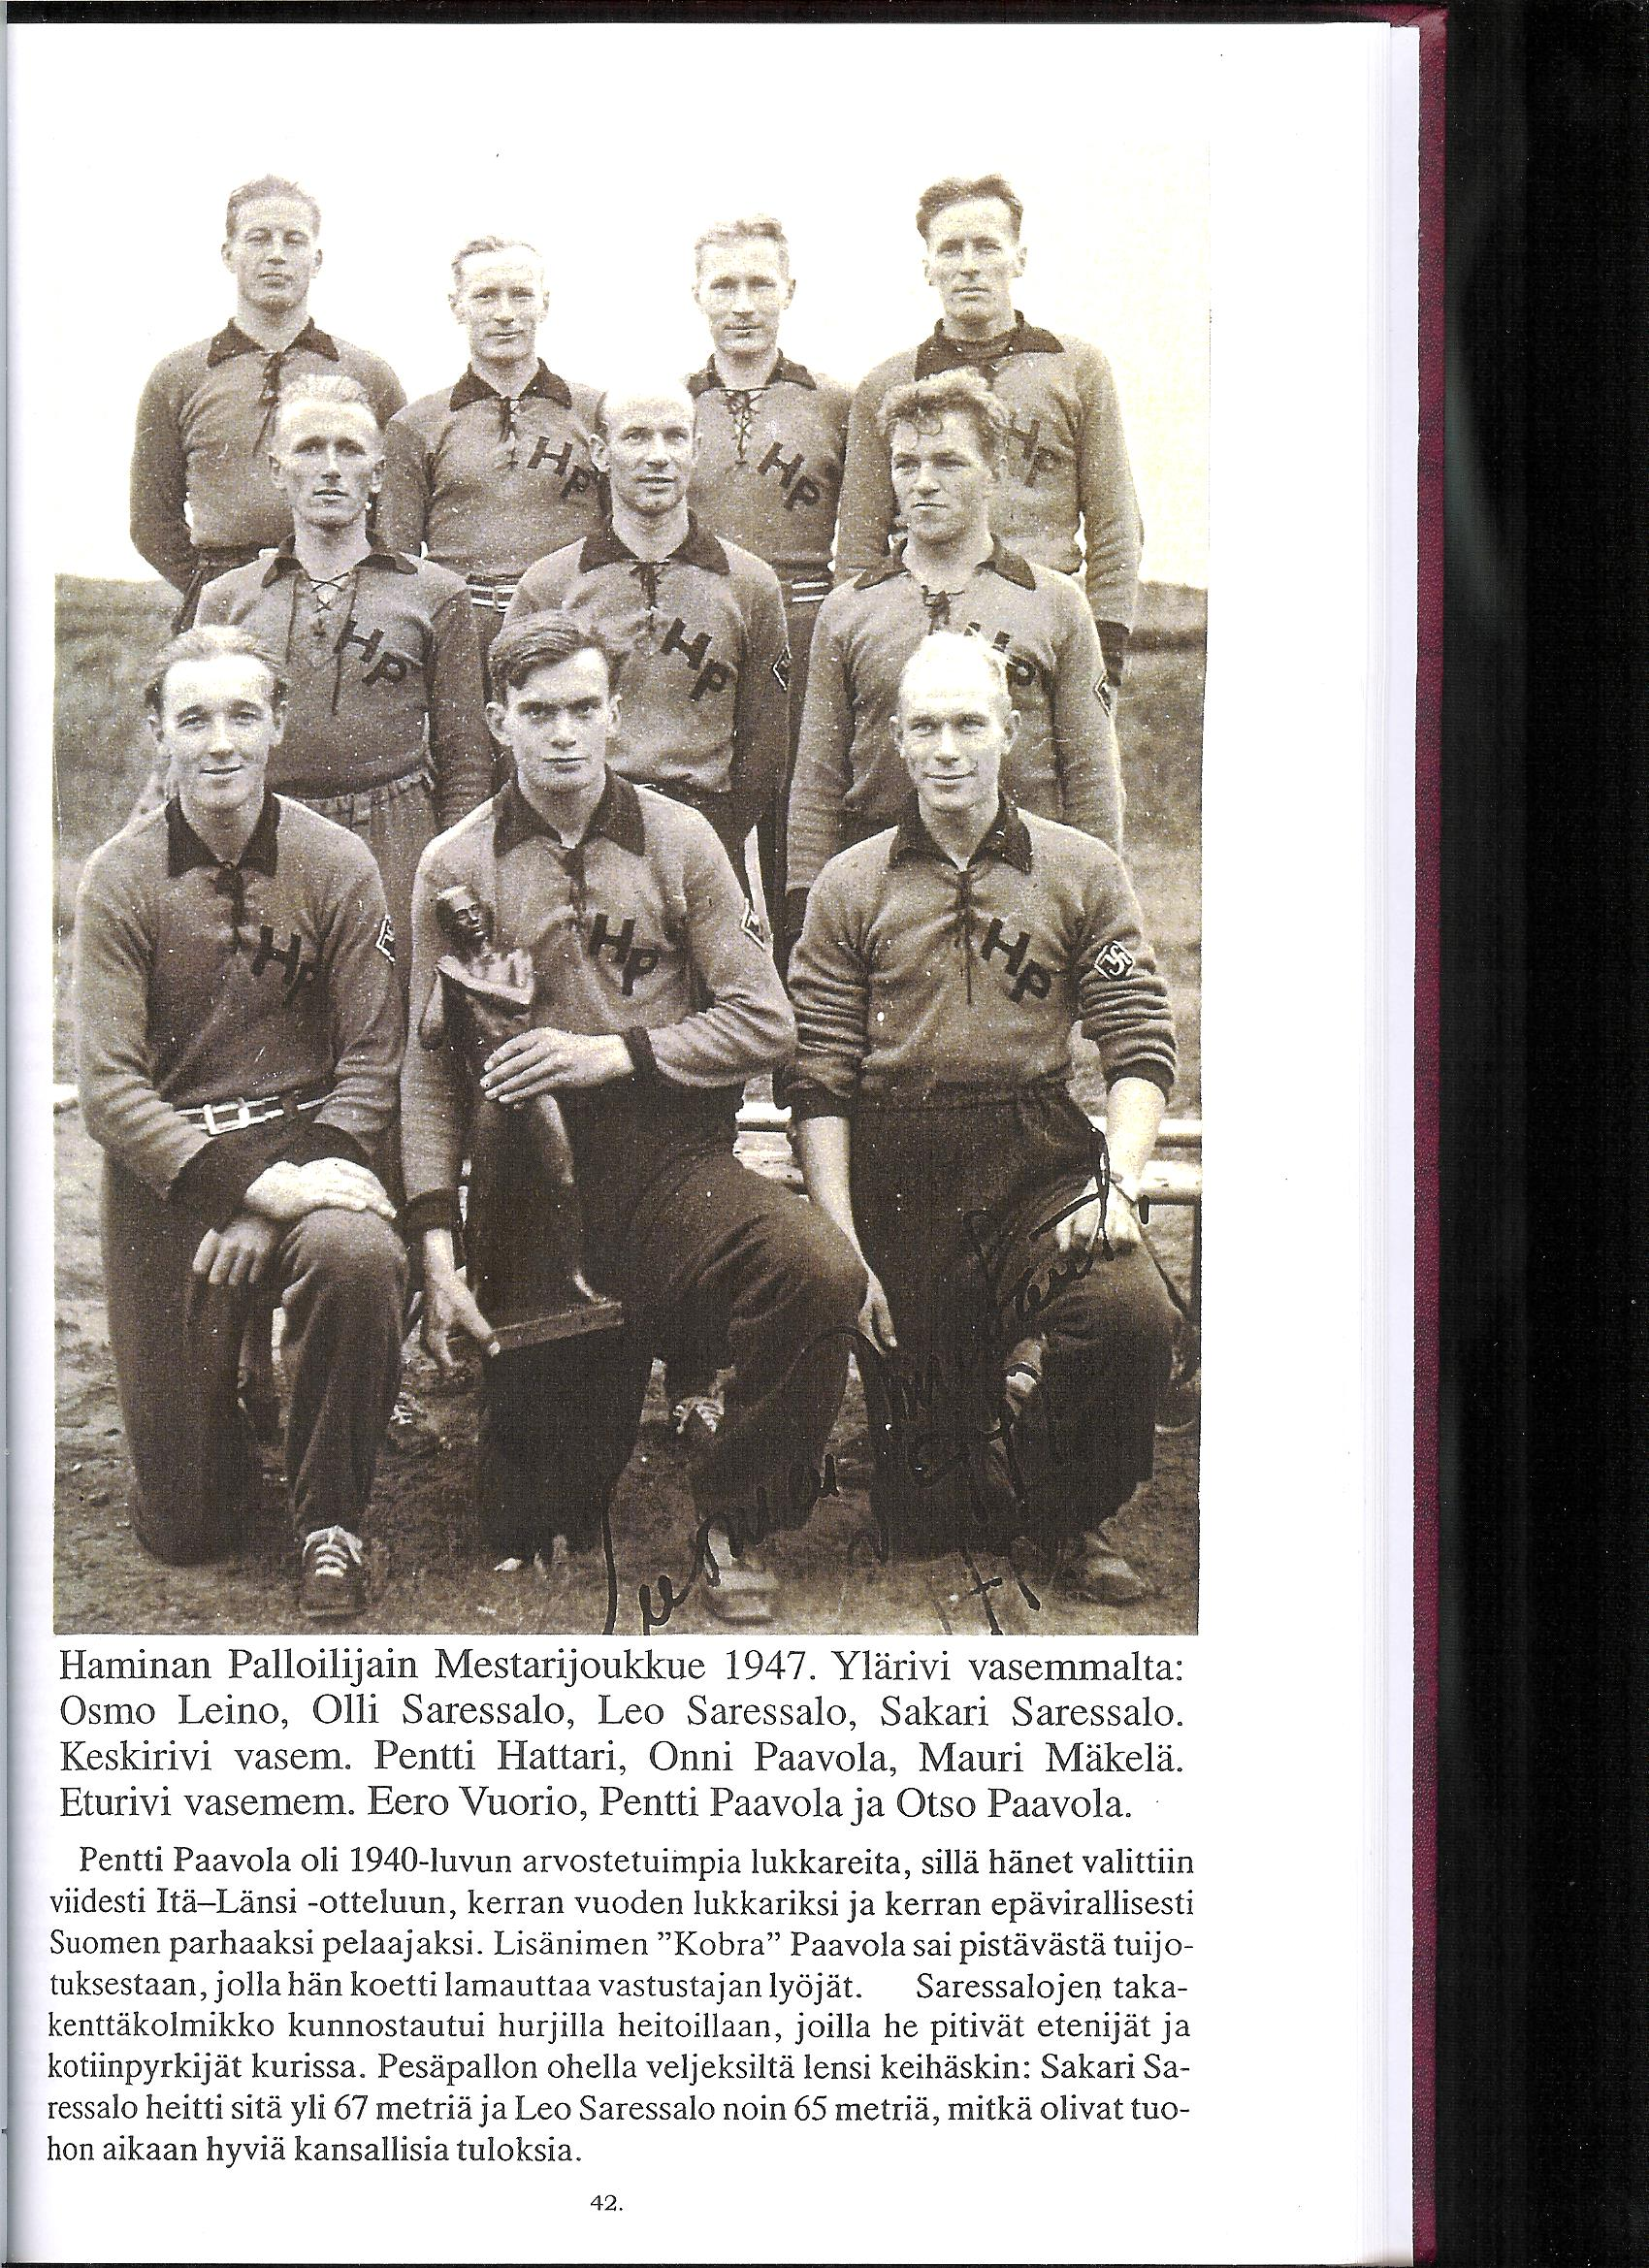
Sakari Saressalo |  |  | s. 1.3.1917 Virolahti k. 18.9.1989 Hamina |  |  |  |  |  |  |  |  |  |  |  |  | ent. Skippari
MESTARUUSSARJA |  |  | Runkosarja |  |  |  |  | Runkosarja |  |  | Arvo-ottelut |  |  | Mitalit |  | Tittelit
Vuosi | Sija | Seura | OTT | KUN | LÖI | TOI | LÖI | TOI | L+T | IL | LL |  | 1 | 2 | 3
1938 | 9.-10. | KaHa
1939 |  | KaHa |  | välisarja
1940 |  | KaHa |  | välisarja
1941 |  | KaHa |  | sarja jäi kesken
1942 | 5. | PT
1943 | 5. | PT
1944 |  | PT |  | sarja jäi kesken
1945 | 2. | KaHa | 12 | 0 | 12 | 0 |  |  |  |  | 1 |  |  | 1 |  | mestaruusuusinta
1946 | 10. | KaHa | 12 | 0 | 1 | 0 |  |  |  | 1
1947 | 1. | HP | 11 | 1 | 17 | 11 | 6. |  |  | 1 |  |  | 1
1948 | 1. | HP | 11 | 0 | 13 | 1 |  |  |  |  |  |  | 1 |  |  | mestaruusuusinta
1949 | 4. | HP | 6 | 0 | 4 | 7
Yhteensä |  |  | 52 | 1 | 47 | 19 | 0-0-0 | 0-0-0 | 0-0-0 | 2 | 1 | 0 | 2 | 1 | 0
Pesispörssi |  | 274.0

Seurat |  | KaHa = Katajanokan Haukat (1929)
 |  | PT = Helsingin Pallo-Toverit (1922)
 |  | HP = Haminan Palloilijat (1928)

